מ"ר אקו' נחלה
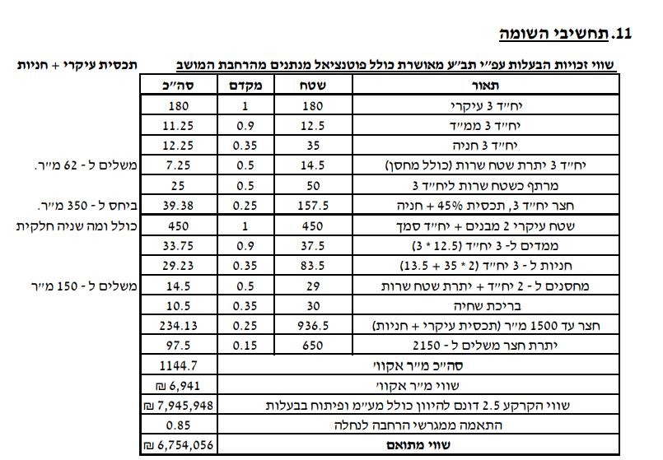
גודל חלקת מגורים (להיוון) | 2,500 | לפי שומת חכמון |  | גודל חלקת מגורים (להיוון) | 3,000
 | מ"ר | מקדם | אקו' |  | מ"ר | מקדם | אקו'
עיקרי | 450 | 1.00 | 450 | עיקרי | 450 | 1.00 | 450
מרחבים מוגנים | 25 | 0.90 | 22.5 | מרחבים מוגנים | 25 | 0.90 | 22.5
יתרת ש"ש | 125 | 0.40 | 50 | יתרת ש"ש | 125 | 0.40 | 50
מבנה עזר - יתרת שטח |  | 0.50 | 0 | מבנה עזר - יתרת שטח | - | 0.50 | 0
סה"כ תכסית | 600 |  |  | סה"כ תכסית | 600
סה"כ חצר | 1,900 |  |  | סה"כ חצר | 2,400
חצר אפקטיבית | 1,000 | 0.25 | 250 | חצר אפקטיבית | 1,000 | 0.25 | 250
יתרת חצר | 1,000 | 0.20 | 200 | יתרת חצר | 1,000 | 0.20 | 200
 |  |  |  | חצר רחוקה מאוד | 500 | 0.10 | 50
סה"כ מ"ר אקו' | 5,100 |  | 973 | סה"כ מ"ר אקו' | 5,600 |  | 1023
סה"כ מ"ר אקו' מעוגל |  |  | 973 | סה"כ מ"ר אקו' מעוגל |  |  | 1023
עלויות פיתוח |  |  | 247,000 | עלויות פיתוח |  |  | 263,000

פוטנציאל | 2,500 | לפי ברנס
 | מ"ר | מקדם | אקו'
עיקרי | 85 | 1.00 | 85
ממ"ד | 12 | 0.90 | 10.8
ש"ש עיליים | 48 | 0.50 | 23.75
ש"ש תת"ק | 180 | 0.30 | 54

 |  |  |  |  |  | 949
הפסד חצר שולית | -145 | 0.20 | -29 |  |  | 1086

דחיה למימוש
סה"כ מ"ר אקו' מעוגל |  |  | 145

דמי היתר שנרכשו
גודל בית ראשון בהיתר |  |  | 186
שטח פטור |  |  | 160
שטח שנרכש |  |  | 26
גודל בית שני בהיתר |  |  | 240
שטח פטור |  |  | 160
שטח שנרכש |  |  | 80

סה"כ שטח שנרכש |  |  | 106

סה"כ שטח אקו' לחישוב דמי רכישה |  |  | 1,011

מגרש מפוצל הרחבת אביגדור רק במקום 180 220 עיקרי |  |  |  |  |  |  |  |  |  |  |  | תחשיבי פיצול | סעיף | מ"ר בנוי | פטור | זכויות חוזיות | עלות לרמ"י ליח' | סה"כ רמ"י | עלות ליח' | היטל השבחה | עלות ליח' | מס רכישה
גודל מגרש | 350 | לפי שומת זיו כהן בשפיר |  | חלק ה29.25% |  |  |  | שויי מ"ר |  |  |  | הסדרה | בית 1 | 300 | 160 | 140 | ₪ 3,000 | ₪ 420,000 | ₪ - | ₪ - | 0% | ₪ -
מגורים עיקרי בהרחבה | 220 | 1.00 | 220 | מגורים עיקרי בהרחבה | 160 | 1 | 160 |  |  |  |  |  | בית 2 | 197 | 160 | 37 | ₪ 3,000 | ₪ 111,000 | ₪ - | ₪ - | 0% | ₪ -
שירות - מרתף | 40 | 0.50 | 20 | חצר | 190 | 0.25 | 47.5 |  |  |  |  |  | בית שלישי | 130 | 0 | 130 | ₪ 3,000 | ₪ 390,000 | ₪ - | ₪ - | 0% | ₪ -
מרחבים מוגנים | 12 | 0.90 | 10.8 | מ"ר אקו' שנכלל בהנחה |  |  | 207.5 | 8,500 | 1,763,750 | 29.25% | 515,897 |  | יח"ד הורים | 55 | 0 | 55 | ₪ 3,000 | ₪ 165,000 | ₪ - | ₪ - | 0% | ₪ -
מסחן | 11 | 0.50 | 5.5 | מ"ר אקו' שלא נכלל בהנחה |  |  | 79 | 8,500 | 674,050 | 33.00% | 222,437 |  | סה"כ |  |  | 362 | ₪ 3,000 | ₪ 1,086,000 | ₪ - | ₪ - | 0% | ₪ -
סככת חניה | 30 | 0.35 | 10.5 |  |  |  |  |  |  |  | 738,333 | היוון | היוון | 3.75% |  | 375 | ₪ 240,000 | ₪ 240,000 | ₪ - | ₪ - | 6% | ₪ 14,400
מבנה עזר - יתרת שטח |  | 0.50 | 0 |  |  |  |  |  |  |  |  |  | חוזה חכירה לאחר הסדרה והיוון |  |  | 737 |  |  |  |  |  | ₪ -
סה"כ תכסית | 273 |  |  |  |  |  |  |  |  |  |  | פיצול | פיצול בית 1 |  |  | -160 | ₪ 950,000 | ₪ 950,000 | ₪ 450,000 | ₪ 450,000 | 6% | ₪ 57,000
סה"כ חצר | 77 |  |  |  |  |  |  |  |  |  |  |  | חוזה חכירה לאחר פיצול |  |  | 577
חצר אפקטיבית | 80 | 0.25 | 20 |  |  |  |  |  |  |  |  | רכישת דמי היתר בעקבות פיצול | מצב בנוי לאחר פיצול |  |  | -382 |  |  |  | ₪ - | 0% | ₪ -
סה"כ מ"ר אקו' |  |  | 287 |  |  |  |  |  |  |  |  |  | יתרת זכויות / רכישת דמי היתר |  |  | 195 | ₪ - | ₪ - |  | ₪ - | 0% | ₪ -
הוצאות פיתוח |  |  | 100,000 |  |  |  |  |  |  |  |  |  |  |  |  |  | סה"כ רמ"י | ₪ 2,276,000 | סה"כ היטל השבחה | ₪ 450,000 | סה"כ מס רכישה | ₪ 71,400

לפי שומת הררי 2021 | 2500 |  |  | לפי שומת הררי 2021 | 3000
היוון 3.75% | מ"ר | מקדם | אקו' | היוון 3.75% | מ"ר | מקדם | אקו'
בית 1 | 160 | 1 | 160 | בית 1 | 160 | 1 | 160
בית 2 | 160 | 1 | 160 | בית 2 | 160 | 1 | 160
הורים | 55 | 1 | 55 | הורים | 55 | 1 | 55
סה"כ תכסית | 375 |  |  | סה"כ תכסית | 375
חצר גרעינית | 1125 | 0.25 | 281.25 | חצר גרעינית | 1125 | 0.25 | 281.25
יתרת חצר עד 2500 | 1000 | 0.15 | 150 | יתרת חצר עד 2500 | 1000 | 0.15 | 150
 |  |  |  | שולית רחוקה מאוד | 500 | 0.10 | 50.00
סה"כ מ"ר אקו' | 2875 |  | 806 | סה"כ מ"ר אקו' | 3375 |  | 856
סה"כ מ"ר אקו' מעוגל |  |  | 806 | סה"כ מ"ר אקו' מעוגל |  |  | 856
עלויות פיתוח |  |  | 175,000 | עלויות פיתוח |  |  | 190,000

היטל השבחה יחידה צמודה
מצב קודם
חצר | 55 | 0.2 | 11

מצב חדש | 55 | 1 | 55
 |  |  |  |  |  |  |  | 121000
השבחה |  |  | 44

היטל |  |  | 22
שווי מ"ר ממודד |  |  | 5560

סה"כ היטל |  |  | 122320 | 2224

ניתוח איזור לעסקאות דמה
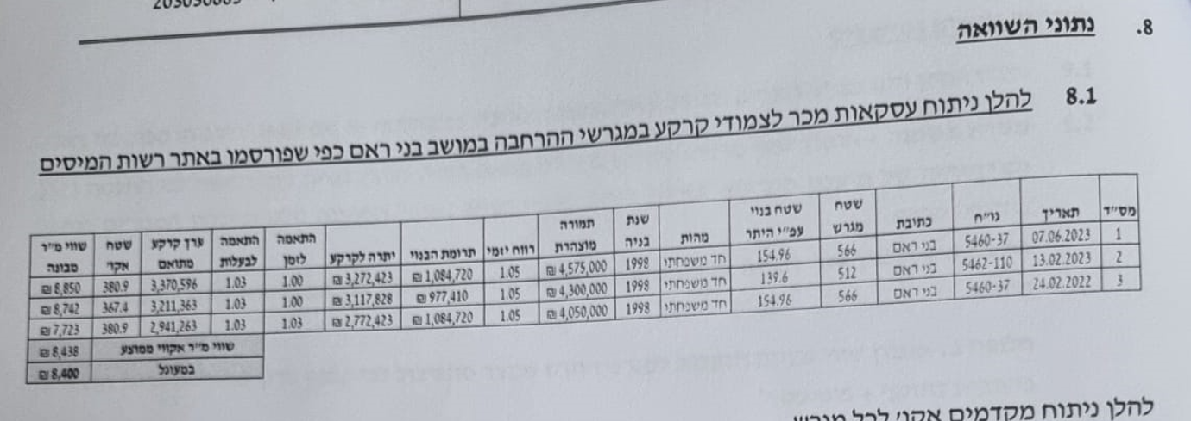
שומת
שווי מ"ר אקו'
אחוז שנתי
שנים להיוון
שווי עדכני
שווי לשומה | 8500

תחשיב לפי מכירות בהרחבה
תאריך | גו"ח | מחיר עסקה | שטח המגרש | שטח בנוי | שנת בניה | התאמה למועד קובע | בניכוי יזמי 5% | עלויות בניה למ"ר | יתרה לקרע כולל | שטח אקו' | שווי מתואם כולל מעמ ופיתוח

גוש חלקה | יום מכירה | תמורה מוצהרת בש"ח | בניכוי יזמות | ישוב | שנת בניה | שטח מגרש | שטח בנוי | תרומת הבנוי | יתרת מגרש | מקדם זמן | שווי מתואם | שווי מ"ר מבונה
005463-0056 | 2024-09-18 | 4,300,000 | 4,095,238 | בני ראם | 1995 | 613 | 220 | 1,540,000 | 2,555,238 | 1.07 | 2,734,105 | ₪ 9,119
005460-0037 | 2023-06-07 | 4,575,000 | 4,357,143 | בני ראם | 1998 | 831 | 203 | 1,522,500 | 2,834,643 | 1.14 | 3,231,493 | ₪ 9,446
ממוצע |  |  |  |  |  |  |  |  |  |  |  | ₪ 9,282
מקדם התאמה לנחלה |  |  |  |  |  |  |  |  |  |  |  | 0.9
שווי לנחלה |  |  |  |  |  |  |  |  |  |  |  | ₪ 8,354
לשומה |  |  |  |  |  |  |  |  |  |  |  | ₪ 8,500

ניתוח שטח אקו' |  |  |  | שטח מגרש |  | ניתוח שטח אקו' |  |  |  | שטח מגרש
מהות | שטח | מקדם | סה"כ | 613 |  | מהות | שטח | מקדם | סה"כ | 831
עיקרי | 160 | 1 | 160 |  |  | עיקרי | 160 | 1 | 160
עיקרי שולי | 60 | 0.35 | 21 |  |  | עיקרי שולי | 60 | 0.35 | 21
ממד | 12 | 0.9 | 10.8 |  |  | ממד | 12 | 0.9 | 10.8
יתרת ש"ש | 34 | 0.175 | 5.95 |  |  | יתרת ש"ש | 34 | 0.175 | 5.95
מרתף | 50 | 0.175 | 8.75 |  |  | מרתף | 50 | 0.175 | 8.75
תכסית | 180 | - | - |  |  | תכסית | 180 | - | -
חצר ממגרש 500 | 320 | 0.25 | 80 |  |  | חצר ממגרש 500 | 320 | 0.25 | 80
יתרת חצר | 113 | 0.2 | 22.6 |  |  | יתרת חצר | 331 | 0.2 | 66.2
סה"כ שטח אקו' |  |  | 309.1 |  |  | סה"כ שטח אקו' |  |  | 352.7
שווי מגרש מתואם |  |  | 2,734,105 |  |  | שווי מגרש מתואם |  |  | 3,231,493
שווי מ"ר מבונה אקו' |  |  | ₪ 8,845 |  |  | שווי מ"ר מבונה אקו' |  |  | ₪ 9,162
בהתאמה לבעלות /0.97 |  |  | ₪ 9,119 |  |  | בהתאמה לבעלות /0.97 |  |  | ₪ 9,446

שווי מר"מ הרחבה שמאי מכריע | 7979
מועד קובע | 2022-05-15
שנים | 3
מקדם זמן לשנה | 1.07
מקדם משוקלל | 1.225043
שווי מתואם | ₪ 9,775
מקדם לנחלה (שמאי מכריע) | 0.85
שווי מר"מ לנחלה | ₪ 8,308
לשומה | ₪ 8,500

שומת פיצול מגרש

תבעות
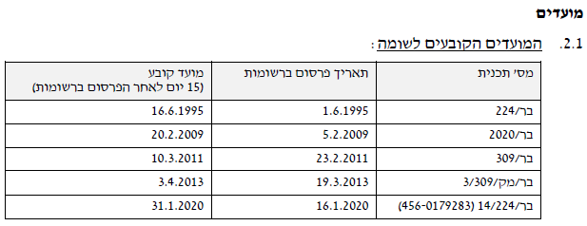
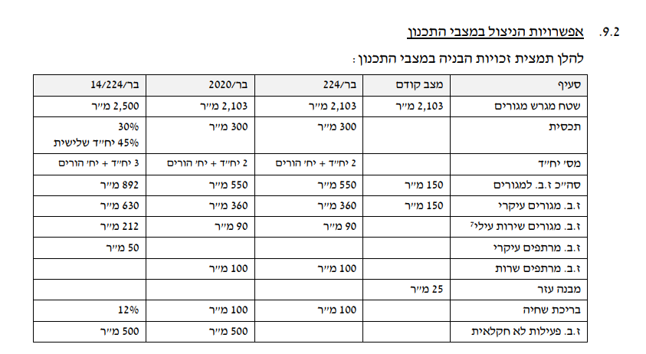
מקור | מס' תבע | תאריך | זכויות | מהות | עיקרי | שירות | מרתף | שווי מר למועד | הערות | מדד | ממודד
שמאי מכריע | בר/14/224 | 2020-01-02 | 3.5 | בתים | 630 | 212 | 150 | 4750 | פיצול | 1.17 | 5557.5
שמאי מכריע | בר/מק/3/309 | 2013-03-19
שמאי מכריע | בר/309 | 2011-02-23
שמאי מכריע | בר/2020 | 2009-02-05 | 500 | פל"ח |  |  |  | 675 | מצב קודם חצר שולית 2800 * 0.15
שמאי מכריע | בר/224 | 1995-06-01 | 2.5 | בתים | 360 | 90 | 100 | 465
שמאי מכריע | משמ/86/בר | 1988-07-27 | 1 | בתים | 150 | 25

